PM REPORT (새양식)
 |  |  |  |  |  |  |  |  |  |  |  |  |  |  |  | 작성 |  |  | 검토 |  |  | 승인
 |  |  | M.A.T Co.,LTd
 |  |  | Micro Advanced Technology |  |  |  |  |  |  |  |  |  |  |  |  | 조재현

작업 보고서

 |  |  |  |  |  |  |  |  |  |  |  |  |  |  |  | 점검일 |  |  | 2024-03-20
 |  |  |  |  |  |  |  |  |  |  |  |  |  |  |  | 점검 시간 |  |  | 11:30:00 |  | ~ | 19:00:00 |  | 7:30:00
업 체 명 |  | 온세미컨덕터 |  |  |  |  |  | MODEL |  |  | 1701HW |  |  |  |  | SET-UP 일 |  |  | 2022-12-10
고객 담당자 |  | 김연호 주임 |  |  |  |  |  | SERIAL NO |  |  | M006876 |  |  |  |  | 이전 작업일 |  |  | 2024-02-26
MAT 작업자 |  | 조재현 |  |  |  |  |  | 공정명 |  |  | H2 |  |  |  |  | 경과일 |  |  | 23

1. 작업명 |  |  |  |  |  |  |  |  |  |  |  |  |  |  | 5. 사진
Heater ELCB Trip 발생으로 인한 Heater 교체 작업 |  |  |  |  |  |  |  |  |  |  |  |  |  |  | 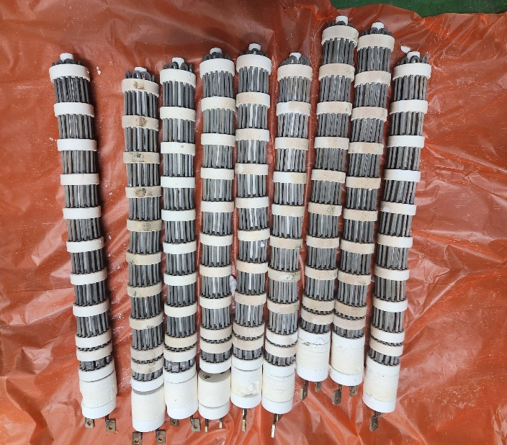
2. 증상
Heater ELCB Trip 발생
3. 원인
Heater Housing 약 15도 아래로 기울어짐

M.A.T Co., Ltd.
3. 조치내용
< Heater 교체 件 > - Heater ELCB Trip 발생하여 저항 및 육안점검 진행 - Heater 탈착 전 저항점검 결과 Heater와 Heat Chamber 間 저항 측정되지않음 - Heater 전원 Cable 탈착 후 저항 측정 진행 - 3열 중 Heater 저항이 다른 Heater 에 비해 약 0.2~0.3 낮게나옴 - 3열 중 Heater 탈착 진행 - Heater Housing 아래로 약 15도 정도 기울어져있어 Heater가 Housing 모양대로 Heater 머리부분 15도 정도 꺽여있어 Trip 발생 - 기울어진 3열 중 Heater Housing 위로 올려 임시로 고정시켜 A급 Heater 장착 - Heater 교체 후 승온 하여 Test 진행 중 약 1시간 30분 경과 후 Trip 발생 - Heater 전원 Cable 탈착 후 Heater와 Heat Chamber 間 저항 측정 결과 2열 우 Heater 에서 저항 1.2Ω 측정 - 고객사에서 기존 문제인 3열 중 Heater 외 추가 문제가 발생한것이므로 Heater 전수검사 및 A급 Heater로 교체 요청 - 교체한 3열 중 Heater 제외 8EA의 Heater 탈착하여 확인 결과 2열 우 Heater 제외 7EA의 Twist 심하지 않으며 Trip 흔적 없음 - 2열 우 Heater 탈착 시 Housing 과 Short 발생 및 Housing 아래로 기울어짐 현상 발생하여 Heater 부셔서 탈착 진행 - 고객사 요청에 따라 Heater 전수 교체 진행 - A급 Heater CS재고 9EA 사용 - 교체 후 승온 Test 진행 결과 승온 후 1시간 동안 Trip없음 - Heater Housing 기울어져 문제가 언제 발생할지 모르기 때문에 차주 월요일 Chamber 교체 예정

4. CHECK VALUE
Pressure | Exh. P mmH2O |  | Inlet. P #1 mmH2O |  | Inlet. P #2 mmH2O |  | Inlet. P #3 mmH2O |  | Inlet. P #4 mmH2O |  | Cab. P mmH2O |  | Cir. P #1 Kpa |  | Cir. P #2 Kpa |  | B/A. P #1 Kpa |  | B/A. P #2 Kpa |  | Steam W. P Kpa |  | Fog W. P Kpa
 | 전 | 후 | 전 | 후 | 전 | 후 | 전 | 후 | 전 | 후 | 전 | 후 | 전 | 후 | 전 | 후 | 전 | 후 | 전 | 후 | 전 | 후 | 전 | 후
 |  | -110 |  | -112 |  |  |  |  |  |  |  |  |  | 134 |  |  |  | 50 |  | 51 |  |  |  | 0.09
Temp | Heater. T #1 |  | Heater. T #2 |  | Heater. T #3 |  | Heater. T #4 |  | Chamber. T |  | Cartridge Top. T |  | Cartridge Bottom. T |  | Reactor. T |  | Wet. T |  | Cabinet. T |  | Exhaust. T
 | 전 | 후 | 전 | 후 | 전 | 후 | 전 | 후 | 전 | 후 | 전 | 후 | 전 | 후 | 전 | 후 | 전 | 후 | 전 | 후 | 전 | 후 | 전 | 후
 |  | 750 |  |  |  |  |  |  |  | 731 |  |  |  |  |  |  |  | 41 |  |  |  | 23
Air
N2
Air
N2
Air
N2
Air
N2
Air
N2
Air
N2
Air
N2
Air
N2
Air
N2
Air
N2
Air
N2
Air
N2
유량 | Heater SLM |  | Sleeve SLM |  | Burnning #1 SLM |  | Burnning #2 SLM |  | Burnning #2 SLM |  | Burnning #4 SLM |  | In Purge SLM |  | In P. Purge #1 SLM |  | In P. Purge #2 SLM |  | In P. Purge #3 SLM |  | In P. Purge #4 SLM |  | Steam SLM
 | 전 | 후 | 전 | 후 | 전 | 후 | 전 | 후 | 전 | 후 | 전 | 후 | 전 | 후 | 전 | 후 | 전 | 후 | 전 | 후 | 전 | 후 | 전 | 후
 |  |  |  | 80 |  | 400 |  | 400 |  |  |  |  |  | 200 |  | 1
Air
N2
Air
N2
Air
N2
Air
N2
Air
N2
Air
N2
Air
N2
Air
N2
Air
N2
 | Fog #1 SLM |  | Fog #2 SLM |  | Fog #3 SLM |  | Fog #4 SLM |  | Supply Water LPM |  | PCW LPM |  | Steam Water LPM |  | Torch SLM |  | Torch Flange SLM |  | Torch 전압 A |  | Torch 전압 v
 | 전 | 후 | 전 | 후 | 전 | 후 | 전 | 후 | 전 | 후 | 전 | 후 | 전 | 후 | 전 | 후 | 전 | 후 | 전 | 후 | 전 | 후
 |  | 30 |  | 30 |  | 30 |  | 30 |  | 20 |  |  |  | 20

* Part 사용 이력
Part 명 |  |  | 규격 |  |  | Code |  |  | 수 량 | 유/무 | 업체 재고 | Part 명 |  |  |  | 규격 |  |  | Code |  |  | 수량 | 유/무 | 업체 재고
RADIAN HEATER (1501HW) |  |  | 69.3Vac,3.3KW |  |  | 1501-901-01 |  |  | 9 | 유상

 |  |  |  |  |  |  |  |  |  |  |  | 출장비 |  |  |  |  |  |  |  | 인원수 |  |  | 유/무상
 |  |  |  |  |  |  |  |  |  |  |  |  |  |  |  |  |  |  |  | 1 |  |  | 무상

